確認前提
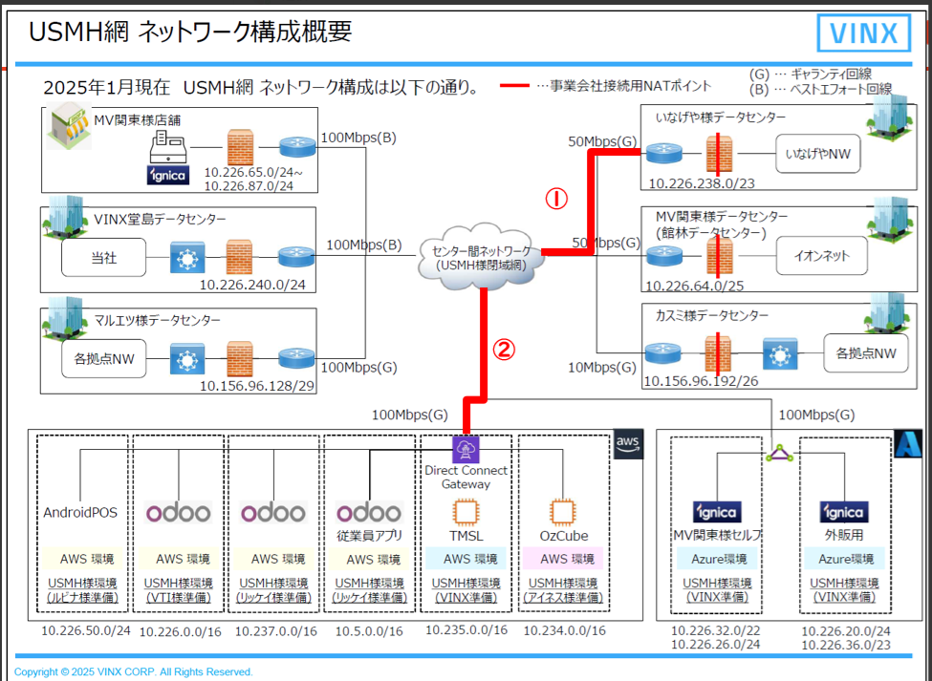
下図における、①と②の直近1か月と直近の1日フォーカスにてトラフィック量を確認

結果
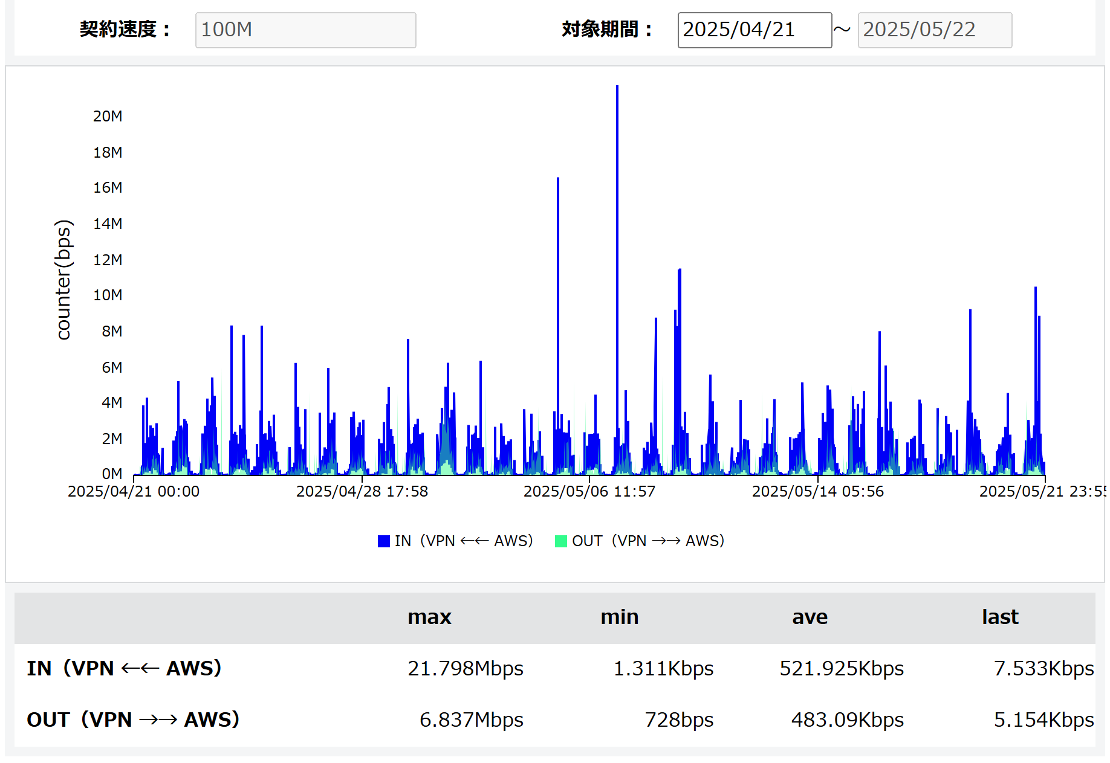
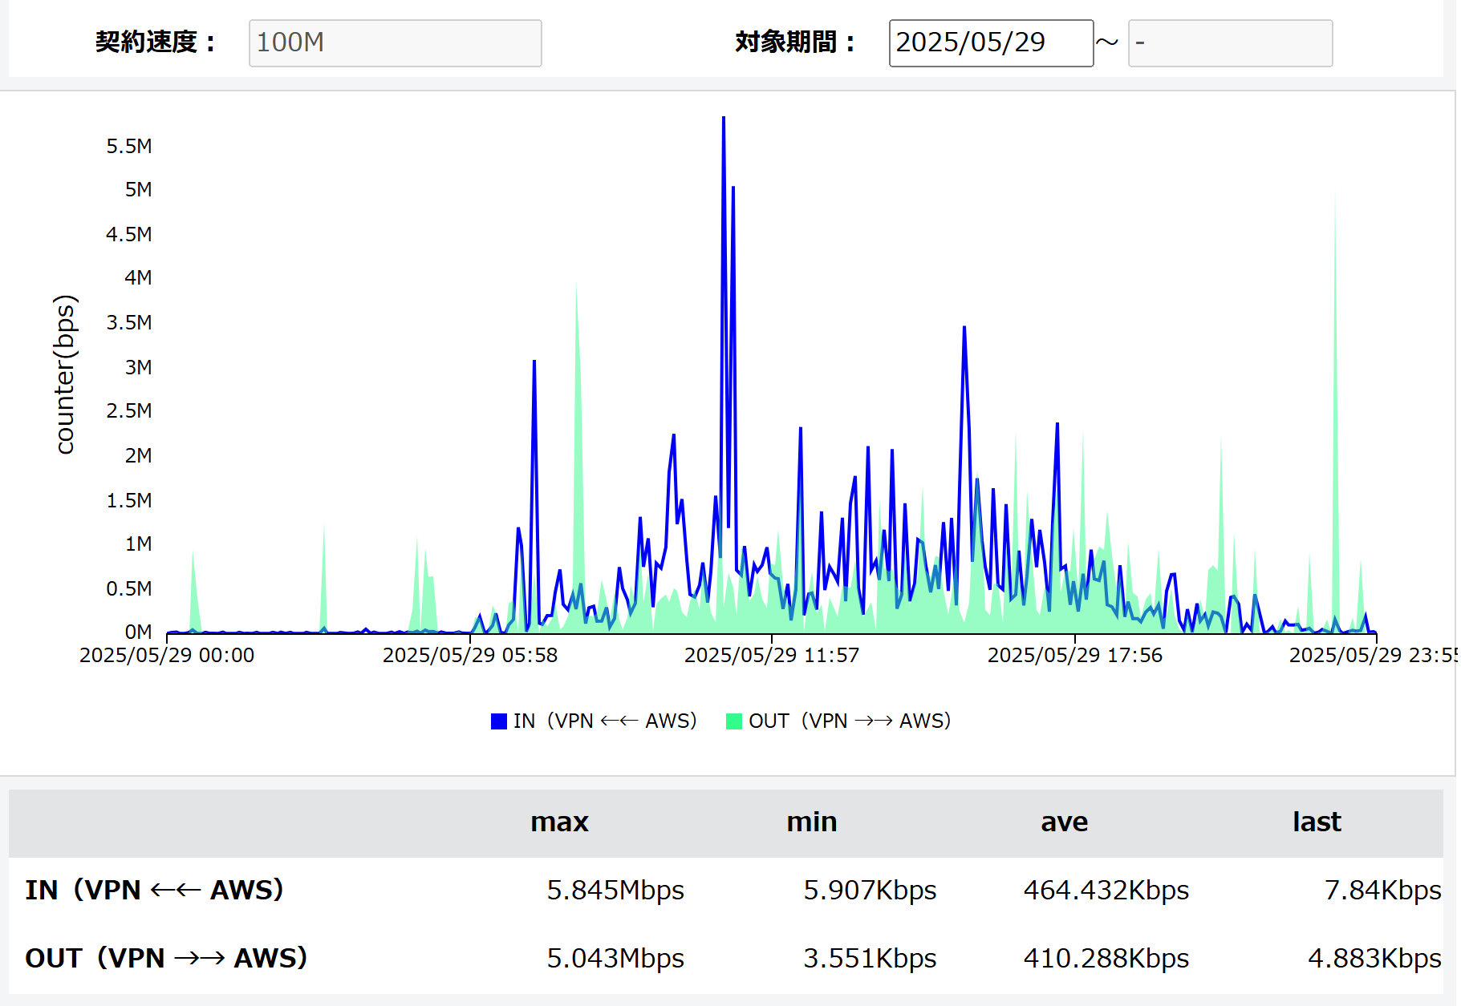
① | 館林センター
 | IN（VPN ←← Customer） =館林から見たアウトバウンド | 1か月全体 |  | 直近の1日にフォーカス
 | OUT（VPN →→ Customer）=館林から見たインバウンド |  | 日時
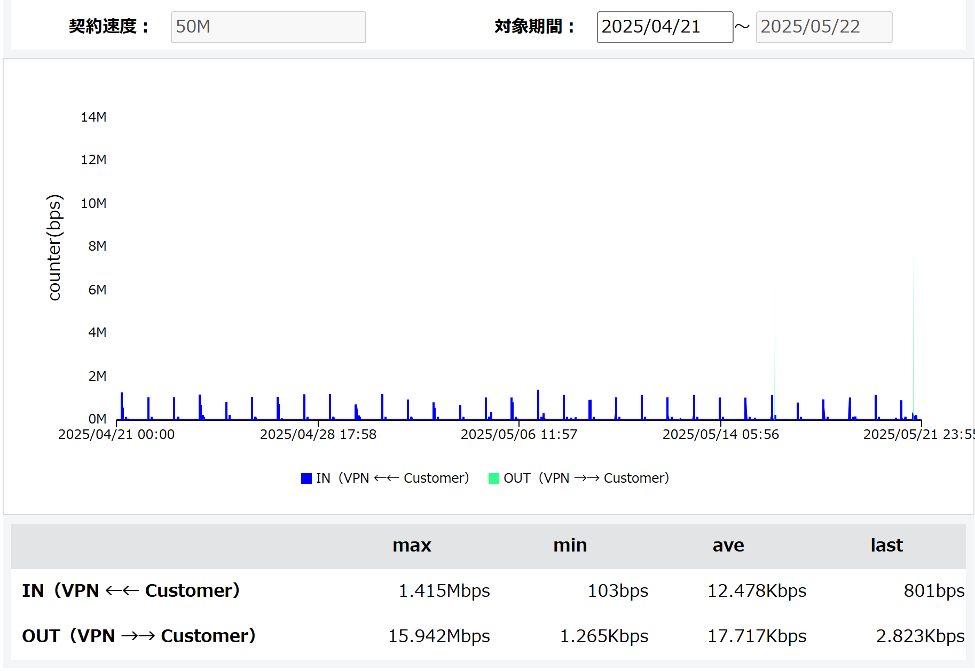
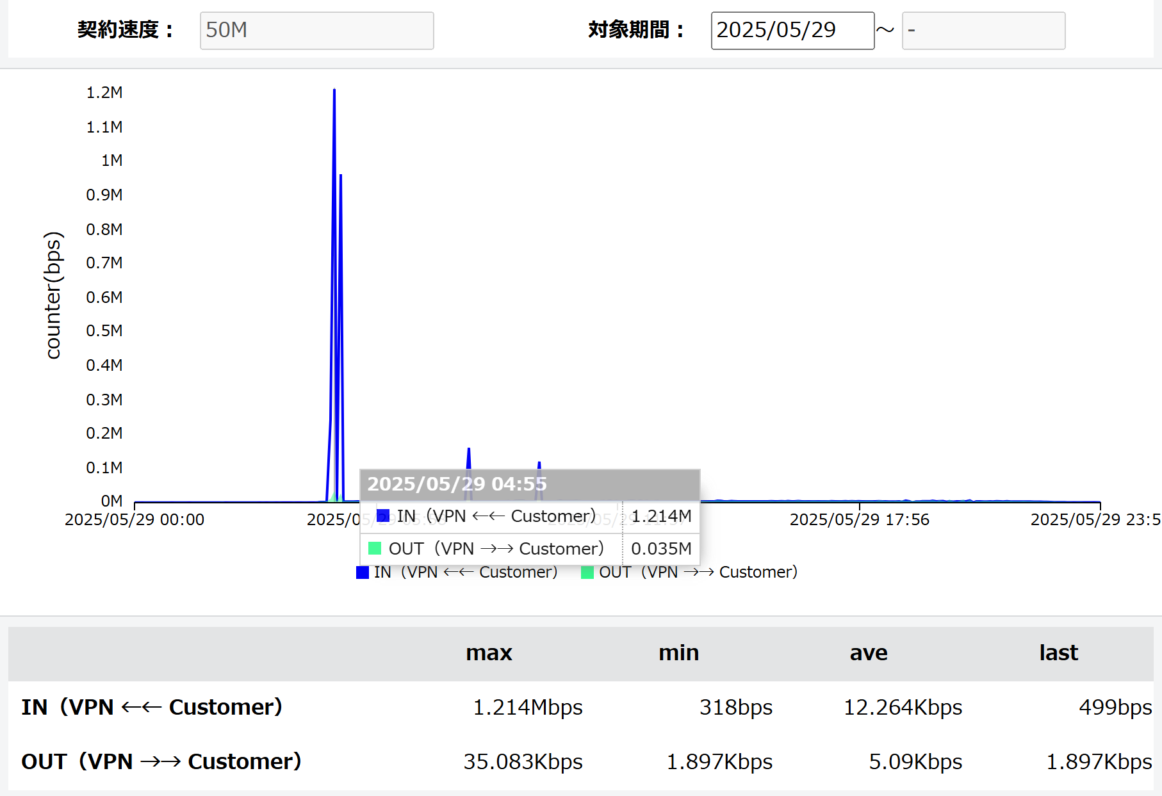

4:55～5:10

② | ダイレクトアクセス for AWS
 | IN（VPN ←← Customer） =AWSから見たアウトバウンド | 1か月全体 |  | 直近の1日にフォーカス
 | OUT（VPN →→ Customer）=AWSから見たインバウンド |  | 日時

